Лист 1
Прайс-лист
МИР ПРЯЖИ

В валюте: руб. (курс 1).
Цены указаны на 07.08.2020

№ | Номенклатура/ Характеристика номенклатуры | Описание | Изображение | Артикул | Цена | Ед. | Остаток | Ссылка на сайт
 | Набор украшений BoBunny 14006654 подвески металлические«Mama-razzi² Trinkets» 6шт. | Набор украшений BoBunny 14006654 подвески металлические«Mama-razzi² Trinkets» 6шт. | 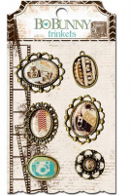 | 14006654 | 220.11 |  |  | Изображение
 | Набор украшений BoBunny 14006654 подвески металлические«Mama-razzi² Trinkets» 6шт. |  |  |  | 220.11 | шт | 2 | Изображение
 | Набор украшений BoBunny 14606854 подвески металлические «Trail MixTrinkets» 6шт. | Набор украшений BoBunny 14606854 подвески металлические «Trail MixTrinkets» 6шт. | 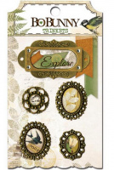 | 14606854 | 220.11 |  |  | Изображение
 | Набор украшений BoBunny 14606854 подвески металлические «Trail MixTrinkets» 6шт. |  |  |  | 220.11 | шт | 8 | Изображение

